Provisional Home and Left Menu


Release 1
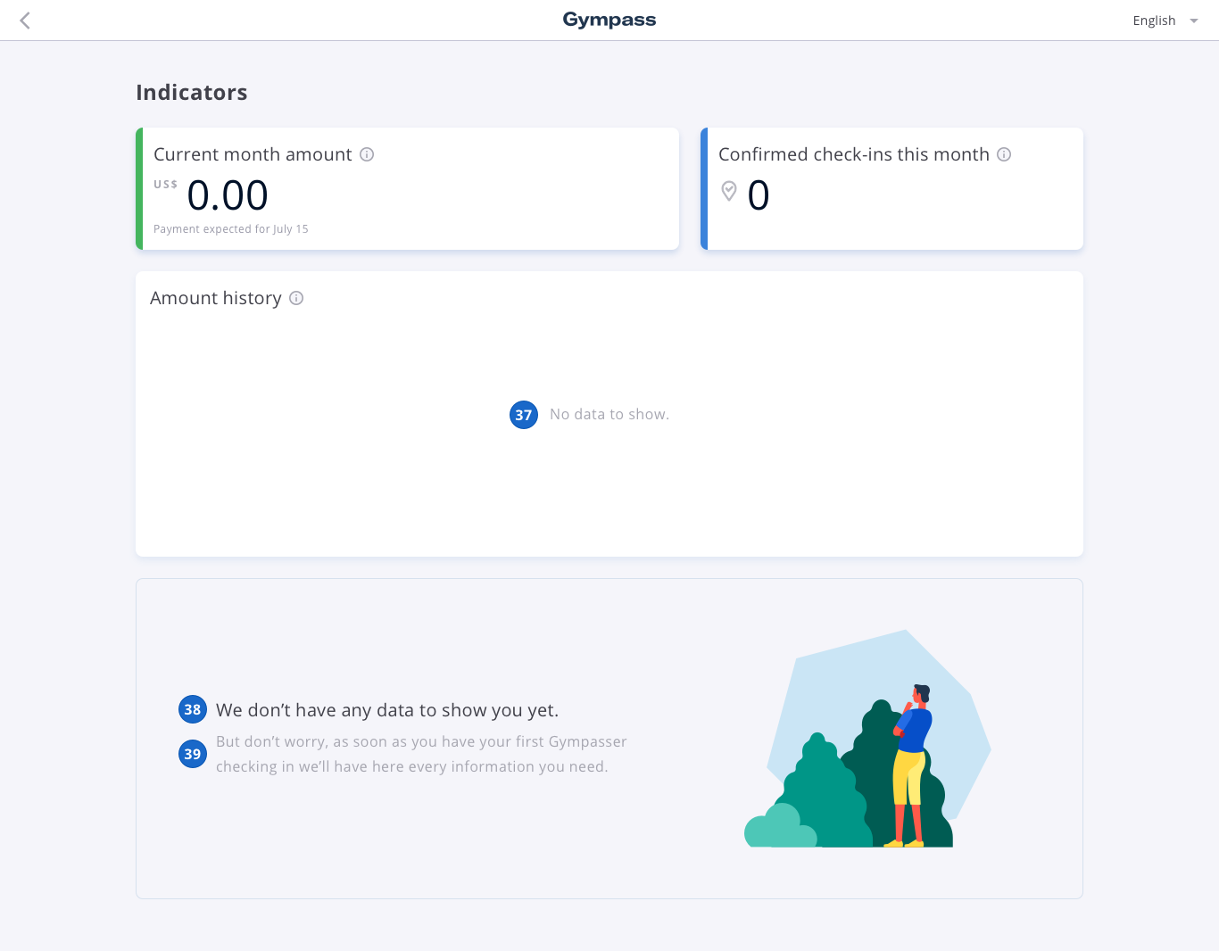
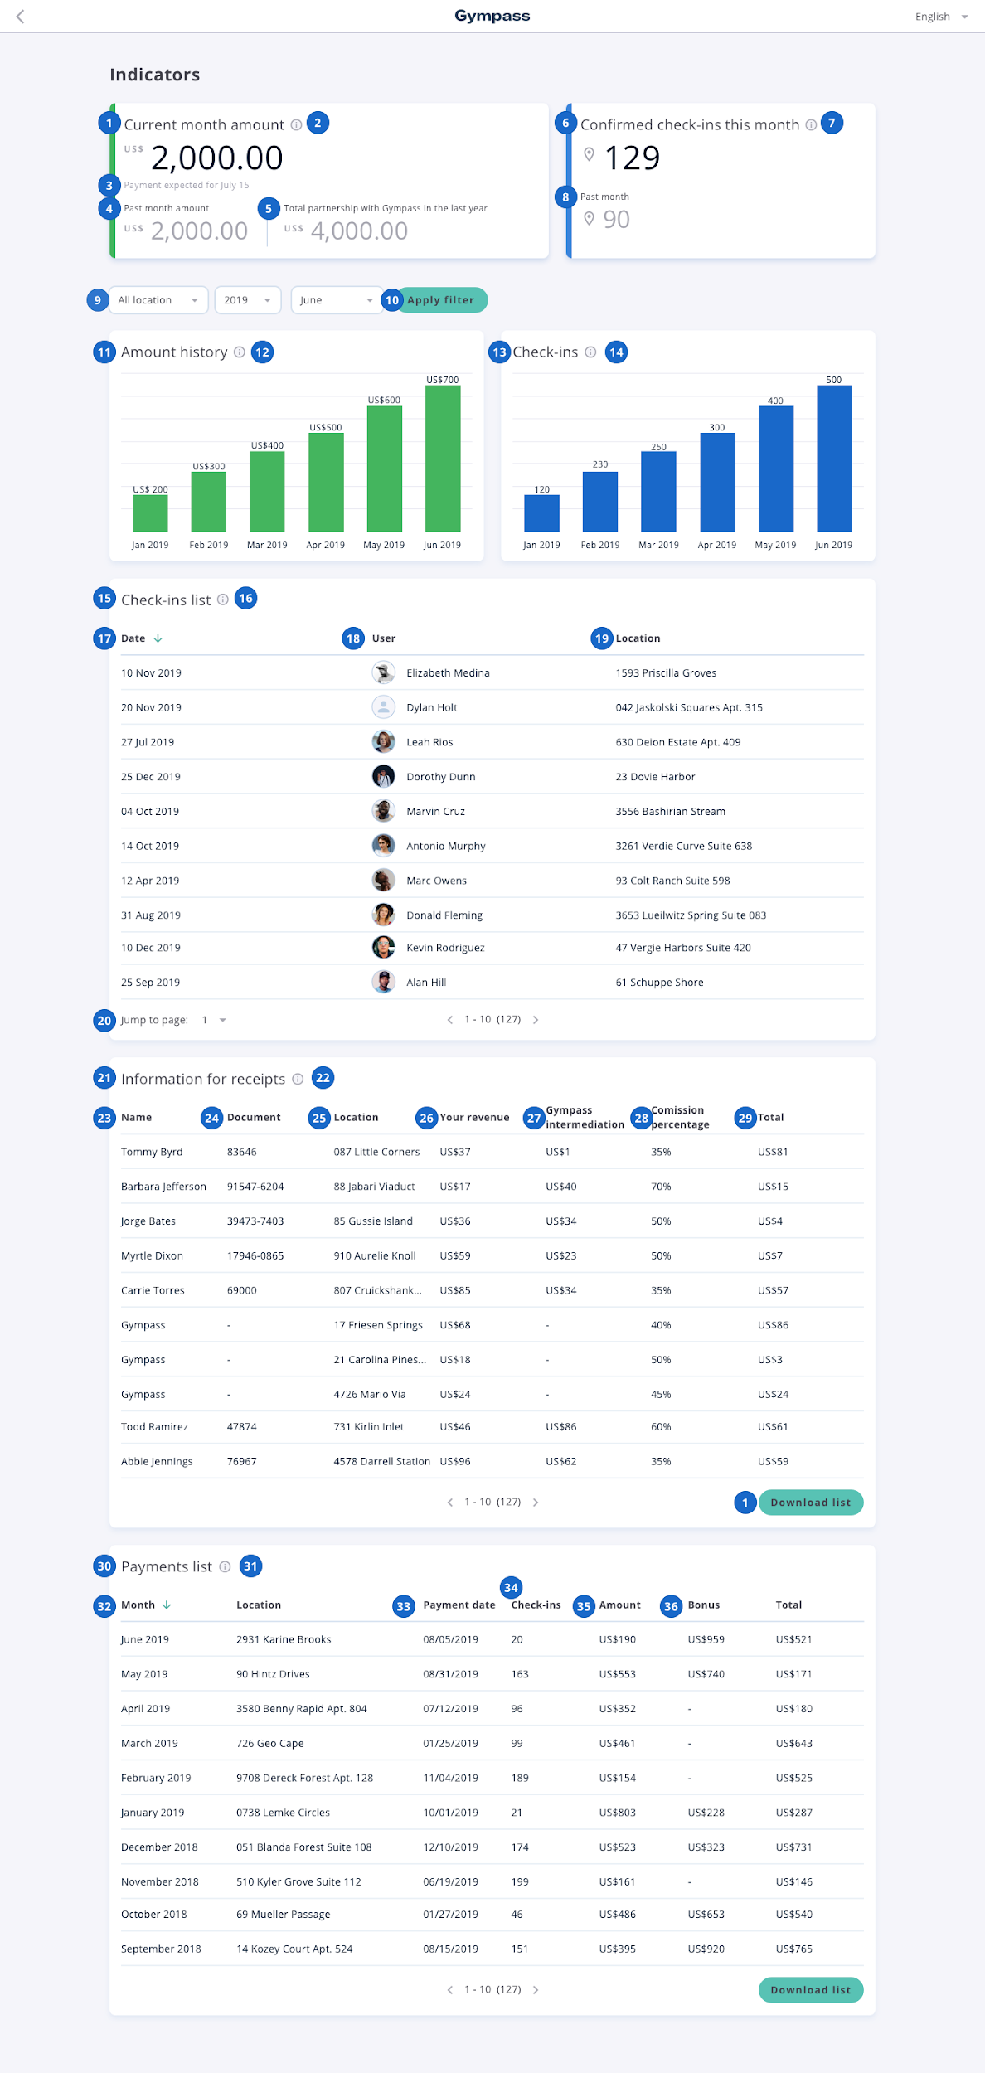

Release 2
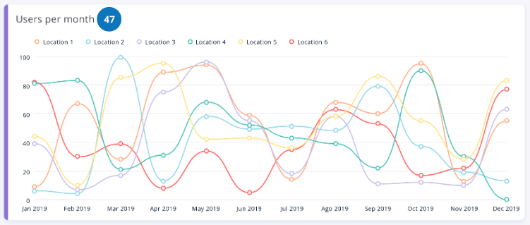
Lista de todos os usuários que já fizeram checkin na academia, pode ser filtrada por mês!
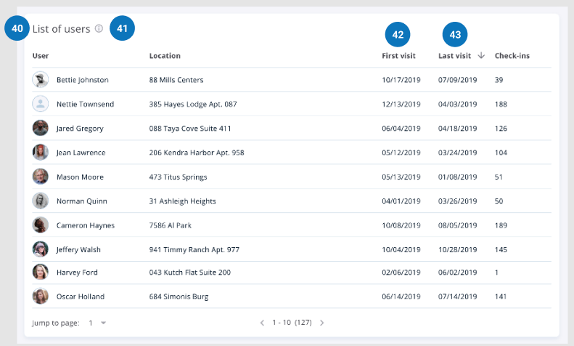

Gráfico de receita por mês dividido pelas unidades
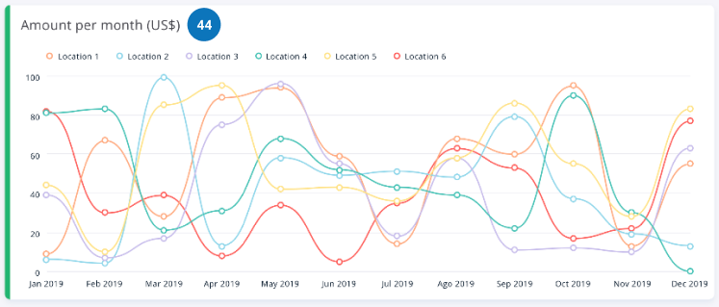

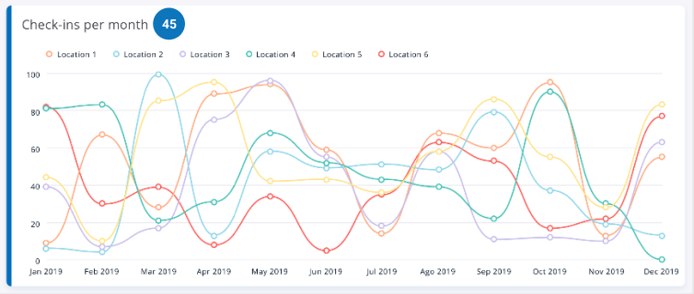
Gráfico do número de checkins por mês dividido pelas unidades

Esse gráfico é um mapa de calor que mostra o acumulado de cada dia e horário da semana dentro no mês selecionado. Ex: Ele pega toda segunda feira horário X do mês selecionado e deixa de uma cor mais escura se for maior o número de checkins e mais claro se for mais baixo, se passa o mouse dá pra ver o número exato
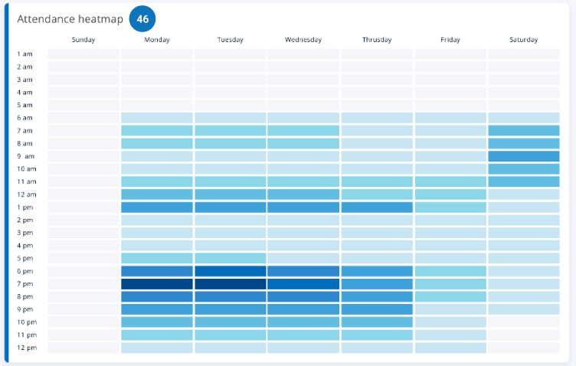

Gráfico do número de usuários por mês dividido pelas unidades (Esse é diferente de checkins, cada usuário pode ter feito mais de um ou apenas um!)

